Hoja1
BEBIDA | TIPO DE COPA | SERVICIO | CANTIDAD DE BEBIDA | COCTELES PREPARADOS CON ESTA BEBIDA | IMAGEN COPA
Cerveza | Copas de cerveza, jarras de cerveza o vaso de tubo. | Servido directamente de la botella a la copa o bien debemos decantar o airear. PROTOCOLO: Hay dos tipos de servicio de la cerveza: Cerveza de barril: mediante un grifo de cerveza; hay que tener práctica a la hora del servicio para producir la cantidad adecuada de espuma. La temperatura de servicio siempre es la óptima (6-8ºC) ya que está conectado a un sistema de refrigeración, y la presión también es correcta gracias a una bombona de gas (CO2) que conecta al grifo. Recomendaciones para el servicio de grifo: 1- Acercar el vaso o copa al grifo y mantenerlo inclinado hasta que se llene a la mitad y se espera un tiempo hasta que se reduzca la espuma casi del todo. 2- Se termina de llenar con golpes suaves y espaciados para conseguir una espuma espesa que forme un copete por encima del borde del vaso pero sin desbordarse. Así se consigue eliminar el exceso de gas y gana en sabor y aroma. Cerveza de botellín: servir bien fría, inclinando el vaso ligeramente y al final ponerlo recto; nunca apoyar el cuello de la botella en la copa o vaso. Abrir el envase siempre a la vista del cliente. | Servir hasta la capacidad del vaso y dejar 3 centimetros de espuma minimo, 368 ml. | Mojito de cerveza, Submarino, Coctel Monaco
Brandy | Copa Globo | Inclinar levemente la copa sujeta por su peana y siempre a la vista del cliente. Calentar el brandy transmitiendo el calor de su propia mano a través de la superficie de la copa. | Se llena aproximadamente un quinto de la capacidad de la copa, 2 onzas aprox. Hay copas grandes y pequeñas. Si la copa es pequeña, podemos llenar un tercio e incluso un poco más, pero sin llegar hasta la mitad de la misma. | Coctel Alexander, B&B, Alta Sociedad. | 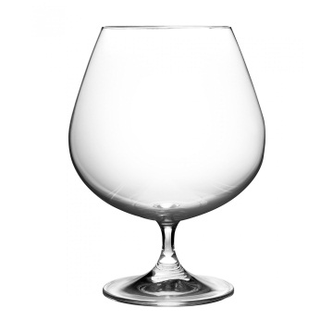
Vino Tinto | Copa Vino | La carta de vinos se entrega al cliente que esté interesado en realizar la elección del vino. La carta se puede dar al cliente en dos momentos distintos: Posteriormente, el responsable del servicio se acerca por la derecha del cliente que posee la carta de vinos, intentando asesorarle en la elección y le toma comanda del agua y el vino. Una forma de vender actualmente el vino es mediante copas. Existen aparatos para extraer el aire de las botellas y máquinas que introducen gas inerte. Después de dar a probar el vino al anfitrión, se sirve vino al resto de comensales según el protocolo ordinario, siendo la última persona en ser servida la persona que ha probado el vino, siempre que sea hombre. Si lo prueba una mujer, será servida como la última de las mujeres. El servicio del vino y del agua siempre se realiza por la parte derecha del cliente. Tintos de guarda de 17 a 18°C Tintos jóvenes , ligeros y amontillados de 12 a 15°C | Las copas de vino tinto se llenan dependiendo del tamaño de la copa, pero generamente no deben ser mas de la mitad de la misma 138ml | Vino Caliente, Sangria,Obispo. | 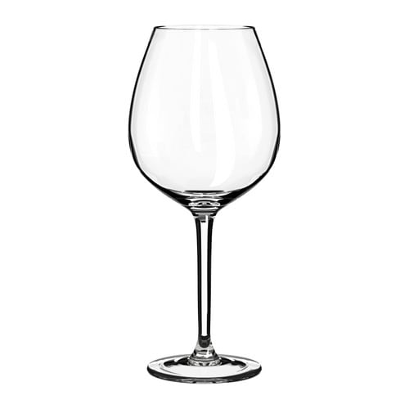
Champagne | Copa flauta | Los vinos blancos y rosados se servirán refrescados, teniendo en cuenta algunas peculiaridades en el servicio para los espumosos y la champaña. Cava y espumosos de 6 a 8°C | Servir una primera cantidad de vino, lentamente e inclinando la copa; al deslizarse el champagne por la pared se promueve la formación de burbujas, marque una pausa mientras espera a que la espuma baje, y luego sirva por segunda vez hasta la mitad o las dos terceras partes de la copa; de este modo, los aromas se concentran y las burbujas pueden desarrollarse. | Mimosa, Rise'n Shine Juice, Clasico coctel de Champaña (Terrón de azúcar y rodajas de naranja y imón) | 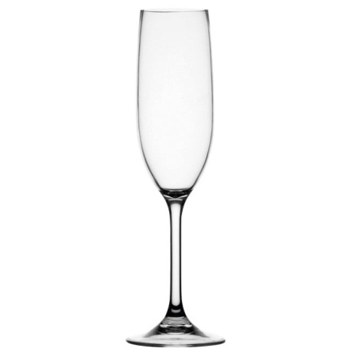
Cognac | Copa Globo | Inclinar levemente la copa sujeta por su peana y siempre a la vista del cliente. Calentar el brandy transmitiendo el calor de su propia mano a través de la superficie de la copa. | Se llena aproximadamente un quinto de la capacidad de la copa. Hay copas grandes y pequeñas. Si la copa es pequeña, podemos llenar un tercio e incluso un poco más, pero sin llegar hasta la mitad de la misma. | Bombay, Tom and Jerry, Alpine Glow
Whisky | Old Fashioned, vaso Tumbler o Rock glass | Para whiskies de malta y blended de luxe (con más de 12 años de envejecimiento), deben servirse en copa de balón, solos, sin agua ni hielo y a temperatura ambiente (a no ser que fuese el propio cliente quien lo solicitase de otra forma). Ésta es la mejor forma de apreciar el whisky. Para whiskies blended, Bourbons, ryes, etc; al ser whiskies más complejos. combinan perfectamente con agua o hielo (en vaso On the rocks), refrescos (vaso tumbler) | Se sirve poca cantidad, unos dos dedos, todo depende del tamaño del vaso. | Manhattan, Whisky sour, Rob Roy | 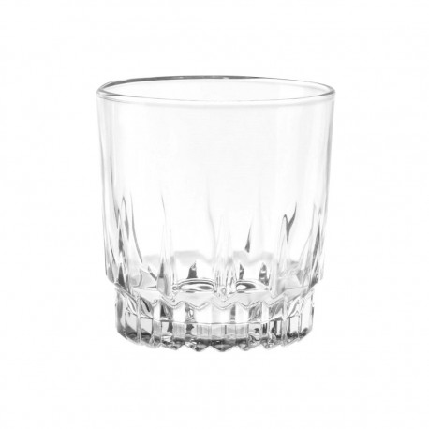
Vodka | Vaso Shot | Se toma en tragos cortos, el vodka es una bebida que se consume fría, pero los sumilleres recomiendan no bajar de los 8 grados pues se perderían matices. | Entre 30 y 120 ml | Bloody Mary, Destornillador, Cosmopolitan. | 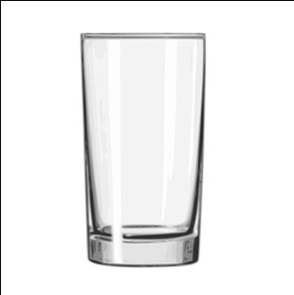
Ron | Old Fashioned, Rock glass. | Este licor se puede tomarse como shots o la en Rock glass, que es la manera mas conocida. El Ron es una bebida que se debe tomar sola, aunque generalmente se ha servido tambien con hielo. | Se sirve poca cantidad, unos dos dedos, todo depende del tamaño del vaso. | Piña colada, Daiquiri, Mojito. | 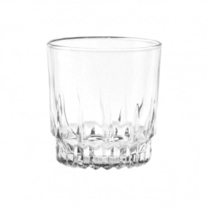
Aguardiente | Vasos Shot, copa Chupito | El Aguardiente es un licor corto, se sirve en v. Shot a temperatura ambiente | Entre 30 y 120 ml | Aguardiente sour, Canelazo, Mango y aguardiente. | 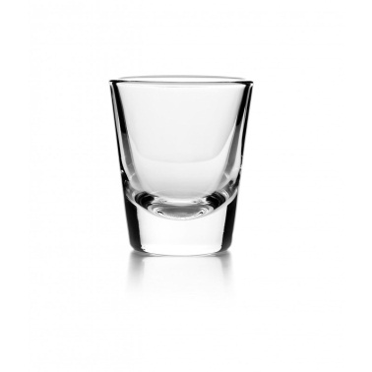
Tequila | Vasos Shot, copa Caballito | Este licor se suele acompañar con sal y limon. | Capacidad de la copa 1.5 onzas | Margarita, Tequila sonrise, Acapulco. | 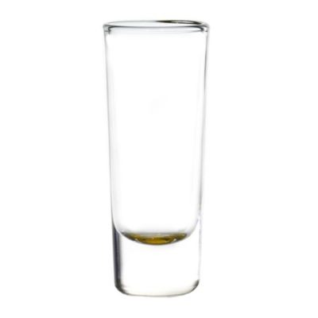
Pisco | Vasos Shot, copa Chupito | Licor corto, puede acompañarse de agua. | Entre 30 y 120 ml | Pisco sour, Capitán, pisco punch | 
Vino Blanco | Copa vino blanco | Los vinos blancos y rosados se servirán refrescados, teniendo en cuenta algunas peculiaridades en el servicio para los espumosos y la champaña. Blancos jóvenes, finos y manzanillas de 7 a 9°C Blancos dulces 5° C | Las copas de vino blanco se rellenan como máximo hasta la mitad, para que el vino no se caliente | Vino blanco y soda, coctel Crimean, Rosa wine margarita | 